Intro
How to read/use this document:
Standard | This sheet contains the end result which is a list of classes and properties with their URI's accepted by the Federal government as standard vocabulary. Process to obtain the result: Copy cell values of sheet PrepPublished. Filter and keep only "Proposed standard". Remove columns AdoptedByFed, Source, Prefix, PrefixFull. Sort by Ontology, Type, Name.
Draft | This sheet contains the backlog of vocabulary elements which are still under discussion in the workgroup. Process to obtain the result: Copy cell values of sheet PrepPublished. Filter and keep only "Draft". Remove columns AdoptedByFed, Source, Prefix, PrefixFull. Sort by Ontology, Type, Name.
Government institutions | Provide a standard name for government institutions (as decided by the functional workgroup of 2021-01-28).
Vocabulary | The vocabularies coming from 3 sources are present here: Federal Government Services, Flanders, EU The following ontologies are present: Person, Organization, Location, Temporal, Generic, Other Each vocabulary element has a numeric identifier (no meaning attached), a name (camelcase, English) and a definition. A prefix pointing towards the source and the ontology has been defined so that a unique identifier (URI) can be produced. Each vocabulary element has a type associated to it: class, property, association (property linking 2 classes) and conceptscheme. The sheet also contains a column for optional comment.
VocabularyNL | A label and a definition in NL are added to each of the vocabulary elements of sheet Vocabulary.
VocabularyFR | A label and a definition in FR are added to each of the vocabulary elements of sheet Vocabulary.
VocabularyTranslations | This sheet displays the vocabulary elements and definitions in English, Dutch and French. (display only, no updates here)
VocabularyMapping | For each vocabulary element of sheet "Vocabulary" you can find here the links ("sameAs") to vocabulary elements of other sources. E.g. for a vocabulary element defined at federal level, you can see here the corresponding vocabulary elements, if any, defined by EU and by Flanders.
VocabularyAdoption | For each of the vocabulary elements in sheet "Vocabulary" you can find here which elements have been adopted by the various parties such as EU, Federal level, Flanders, Walloon, Brussels, French community, German community. Possible values are: draft, proposed standard, standard
Datamodels | This sheet contains relations between the different vocabulary elements resulting from datamodels that have been defined by the different parties. Here you will find constraints such as the notion of subclassOf (link between subclass and superclass - cfr inheritance), pattern, domain/range (domain being the class to which a property belongs and range the type of the property), hasConcept (link between ConceptScheme and Concept e.g. Gender => male, female) and valueInScheme (linking a property with a ConceptScheme).
Prefix | Indicates the link between a prefix used in sheet "Vocabulary" and the URL that can substitute the prefix.
List | List of values used in the listboxes of the various sheets.
PrepPublished | Prepares a new publication.
Conventions used: | cells with this background contain formulas and should not be overwritten
 | cells with this background can be manually edited
 | The vocabulary sheet is a reference sheet; all vocabulary elements have to be repeated in sheets VocabularyNL, VocabularyFR, VocabularyMapping and VocabularyAdoption. In these last sheets you can see a checksum that indicates if all vocabulary elements of sheet Vocabulary are present.
 | A new vocabulary element in sheet Vocabulary should receive the id mentioned in cell L2 ('next id')
Principles followed by the workgroup: | The workgroup tries to reuse as much as possible existing vocabularies in order to allocate names, URI's and defintions to vocabulary items. In order of importance, the following priorities are respected: first European vocabularies, then international vocabularies and finally self-defined vocabularies.
 | 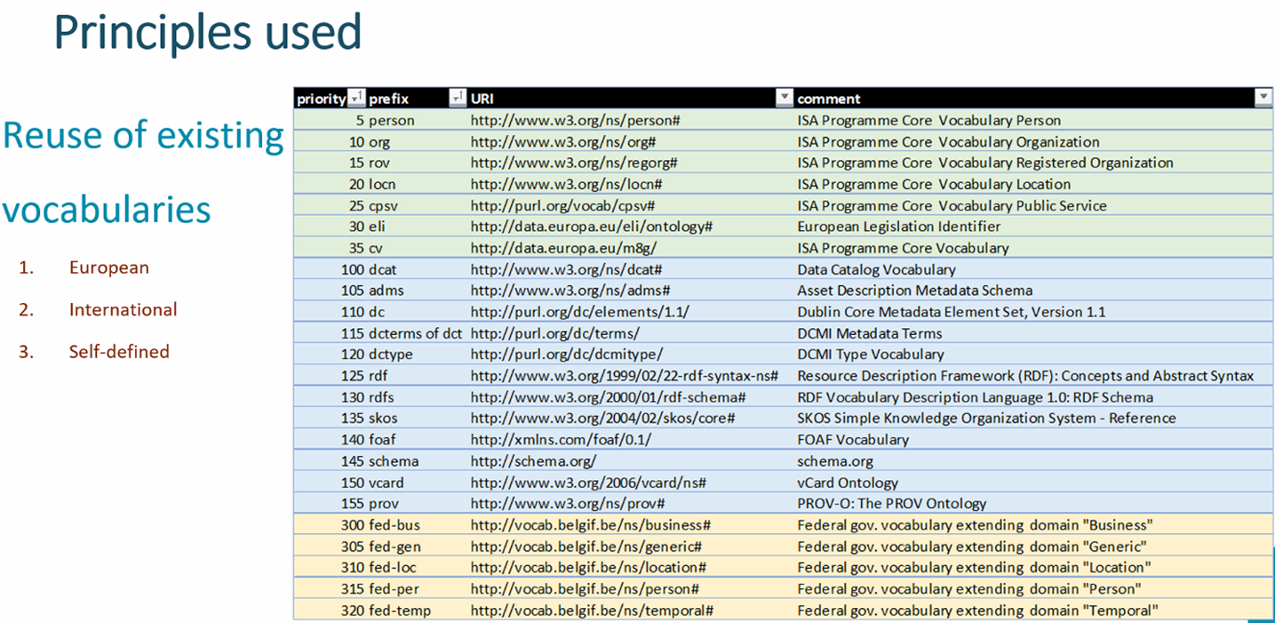
 | US-English or UK-English ? If there is a clear EU/international vocabulary, we use the English terminology used in this standard according to the priorities listed previously. If not, by default US-English will be preferred.
 | The workgroup also tries to respect the ICEG-standard on URI's that can be found at https://github.com/belgif/thematic/blob/master/URI/iceg_uri_standard.md

